2.简单的日期函数
日期 | 年 | 月 | 日 | 合并日期
2020-05-29 17:27:26 | 2020 | 5 | 29 | 2020-05-29
上一行的公式 | =YEAR(A2) | =MONTH(A2) | =DAY(A2) | =DATE(B2,C2,D2)
作用 | 提取日期的年 | 提取日期的月 | 提取日期的日 | 将年月日组合起来

时间 | 时 | 分 | 秒 | 时间
2020-05-29 17:27:26 | 17 | 27 | 26 | 17:27:26
上一行的公式 | =HOUR(A9) | =MINUTE(A9) | =SECOND(A9) | =TIME(B9,C9,D9)
作用 | 提取时刻的小时数 | 提取时刻的分钟数 | 提取时刻的分钟数 | 将小时、分钟以及秒数组合起来

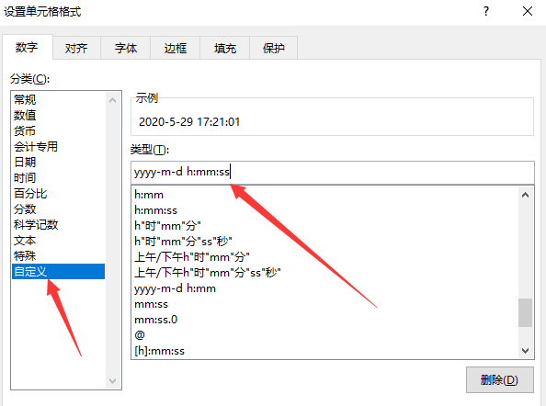

now函数：返回当前日期和时间
2020-05-29 17:27:26

today函数：返回当前日期
2020-05-29

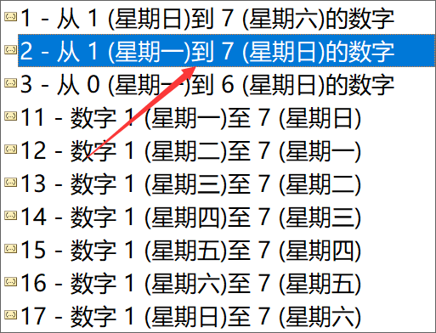
计算星期几的函数: weekday
7

